CollectiveAccess
Image | Object | Description | Date
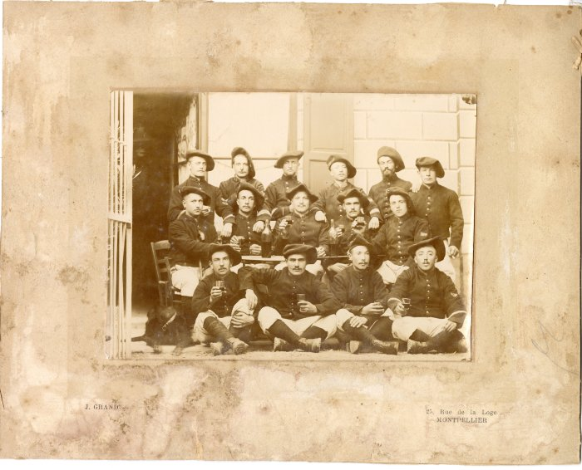 | Photo de fantassins entre 1890-1905 (12-033) | Photo de fantassins entre 1890-1905 En bas, 2e en partant de la droite : PIN Nicolas
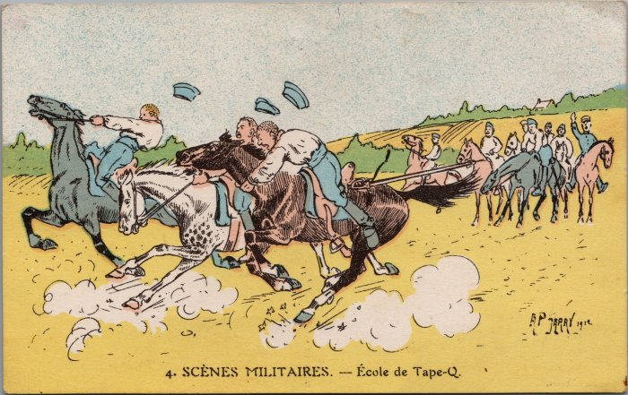 | Carte postale de François Forax 1927 (17-002) | Carte Postale de François Forax représentant une scène militaire et écrivant à un ami après avoir rejoint le "fourbi militaire" ou le régiment d'artillerie à Besançon en 1927.
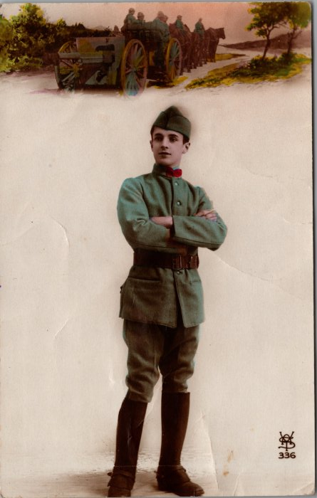 | Carte postale de François Forax 1928 (17-004) | Carte postale représentant un soldat et ses compagnons transportant l'artillerie de la guerre. François Forax écrit à son ami pour donner et prendre des nouvelles de Besançon en 1928. "352 au jus" signifie le temps qu'il lui restait du service militaire.
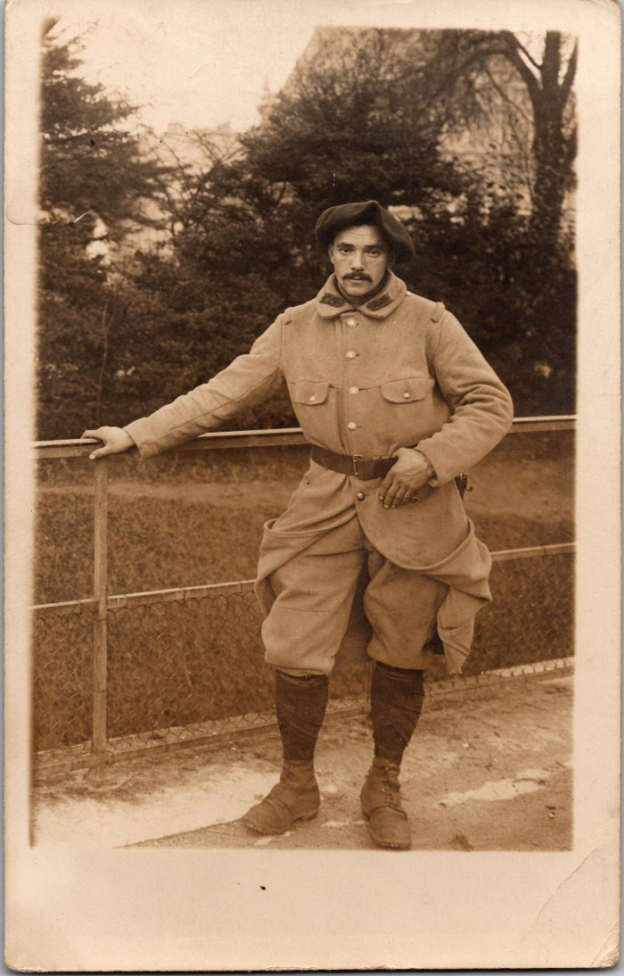
 | Photo du soldat Joseph MOCCAND à Paris – 1915 (2-1586) | Photo du soldat Joseph MOCCAND à Paris – 1915
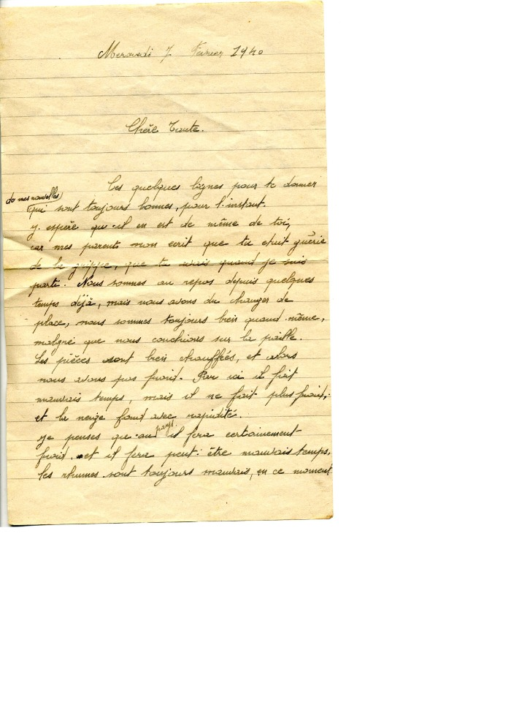
 | Lettres de François RICHARD-POMET au front pour sa tante et ses parents 1940 (25-008) | Lettres de François RICHARD-POMET au front pour sa tante le 11 septembre 1939 et le 7 février 1940, et le 9 juin 1940 pour ses parents
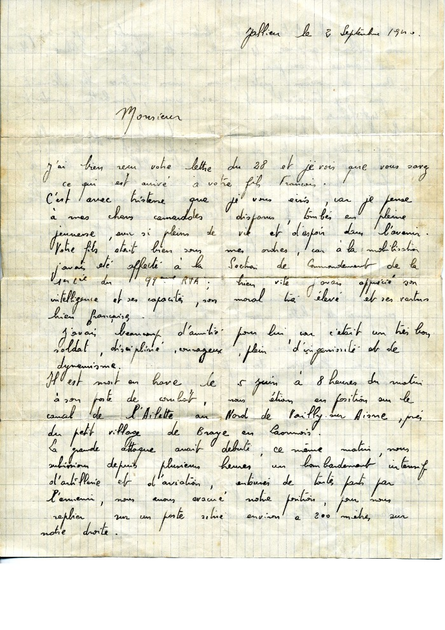
 | Lettre du capitaine annonçant la mort du soldat François RICHARD POMET 1940 (25-011) | Lettre du capitaine annonçant la mort du soldat François RICHARD POMET LE 2 septembre 1940
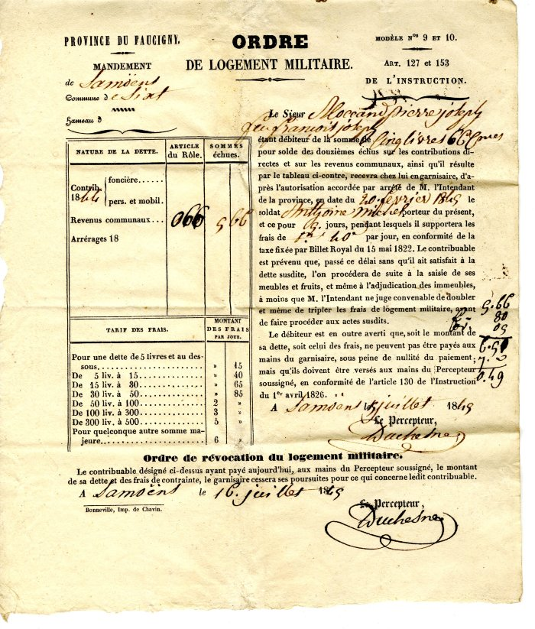
 | Ordre de logement militaire pour Pierre Joseph MOCCAND datant de 1849 (33-006) | Ordre de logement militaire pour Pierre Joseph MOCCAND datant de 1849
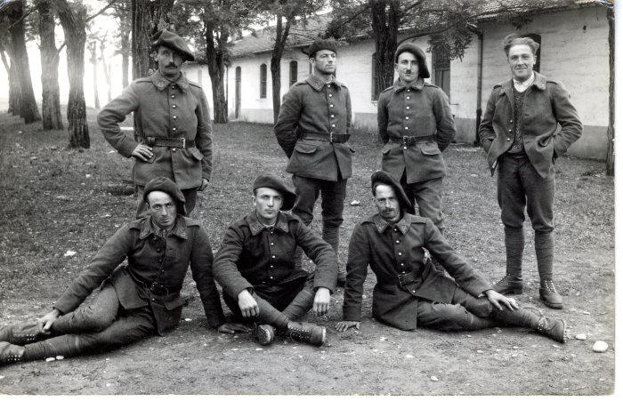 | Photo d'un groupe de militaires dans les années 40 (40-016) | Photo d'un groupe de militaires dans les années 40 En haut de gauche à droite : Jean DEFFAYET, Cyril DUCROZ (suisse), Clément MOCCAND (bamboche), ? En bas de gauche à droite : ?, Oscar DUCROZ et Modeste DUCROT
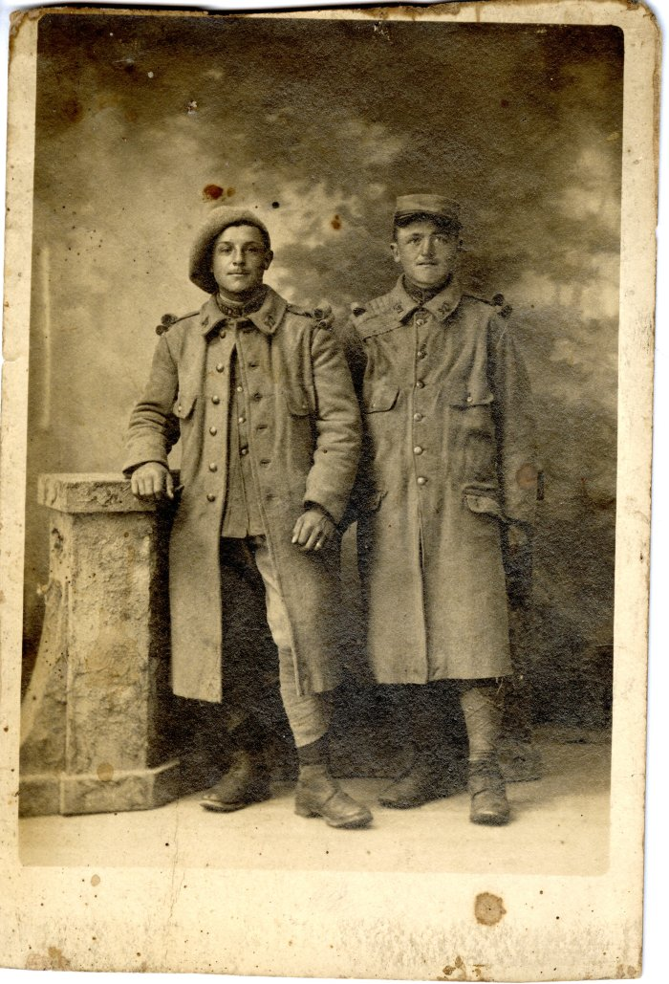
 | Photo des militaires BARBIER et Germain JOATHON durant la Première Guerre Mondiale (40-042) | Photo des militaires BARBIER et Germain JOATHON (à droite, mort le 31 octobre 1918) durant la Première Guerre Mondiale
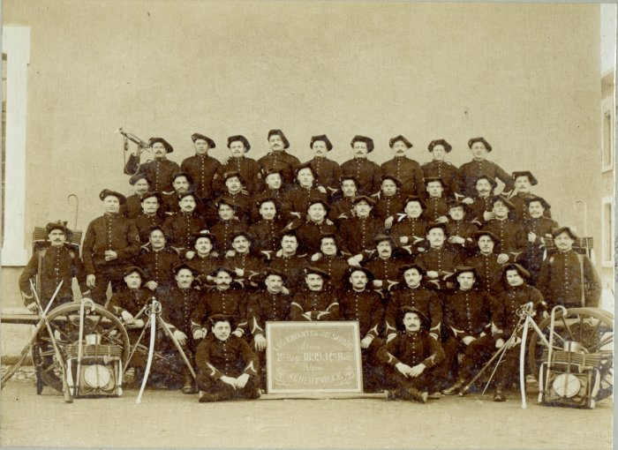 | Photo de la classe du 2e régiment du 14e bataillon alpin, les enfants de la Haute Savoie - 1899 (42-008) | Photo de la classe du 2e régiment du 14e bataillon alpin, les enfants de la Haute Savoie - 1899
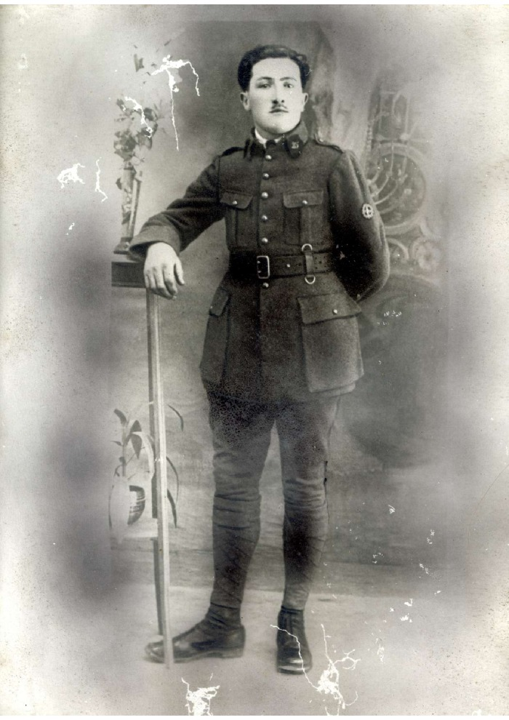
 | Portrait au fusain d'un militaire du 25e régiment (42-009) | Portrait au fusain d'un militaire probablement RANNAUD FAVRE du 25e régiment avant 1900
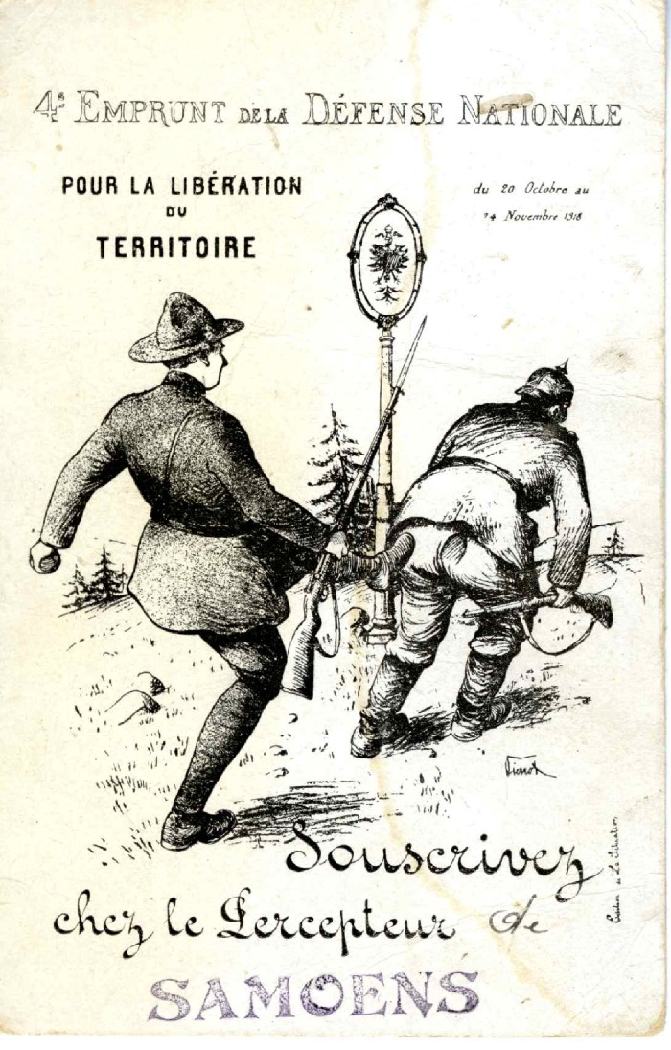
 | Carte postale pour la libération du territoire - 1918 (5-009) | Carte postale pour la libération du territoire - 1918
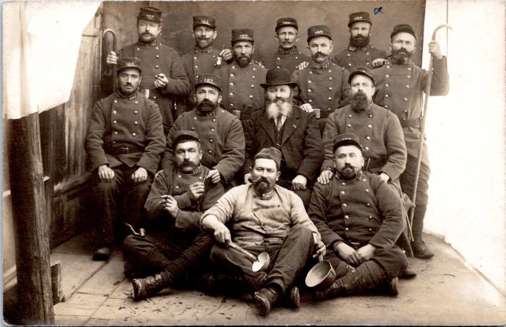 | Photo de groupe militaires, François Louis Rannaud (55-009) | Photo de groupe militaires, François Louis Rannaud
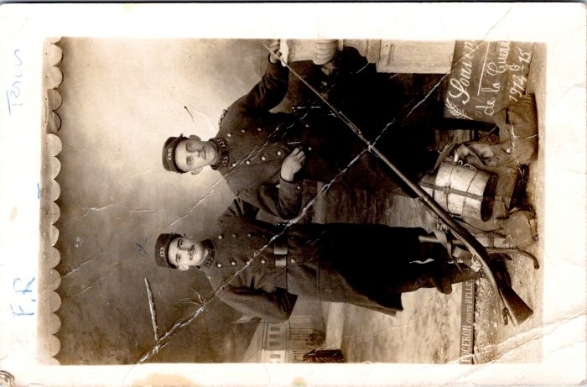 | Carte Postale de François Louis Rannaud à son oncle 1915 (55-011) | Carte Postale de François Louis Rannaud à son oncle 1915
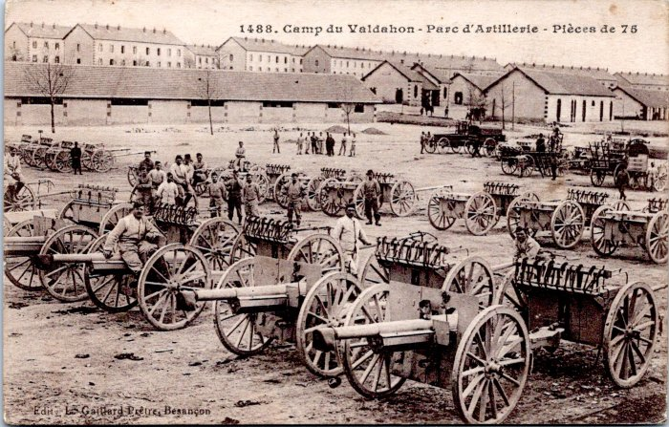 | Carte Postale du camp du Valdahon de François Rannaud (55-020) | Carte Postale du camp du Valdahon de François Rannaud à Marie, 1915
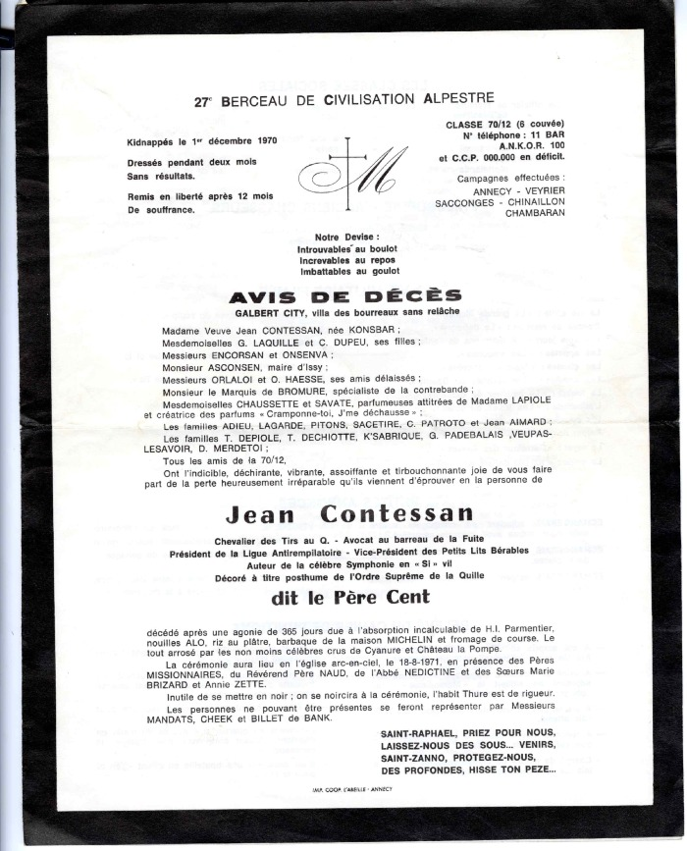
 | Affiche humoristique de la 27ème compagnie, 1970 (55-025) | Affiche humoristique de la 27ème compagnie, 1970
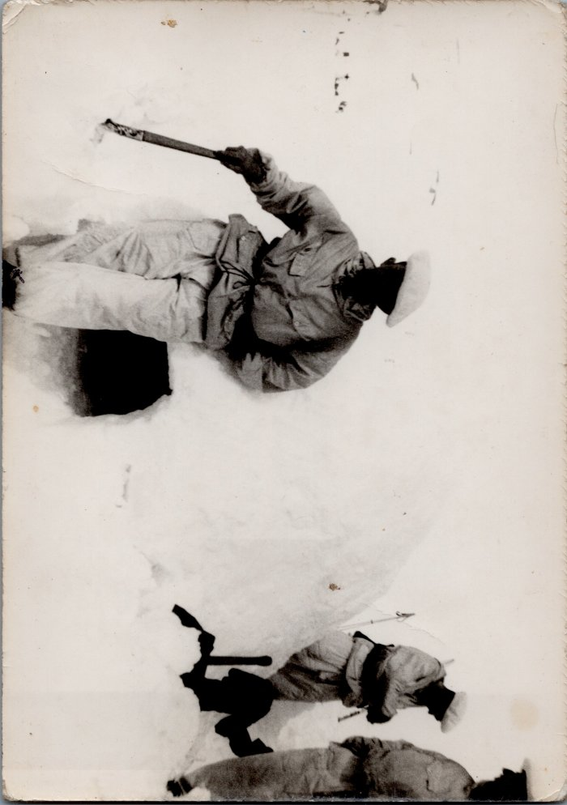
 | Photo des chasseurs alpin dans la neige en 1998 (6-019) | Photo des chasseurs alpin dans la neige en 1998 André MOCCAND
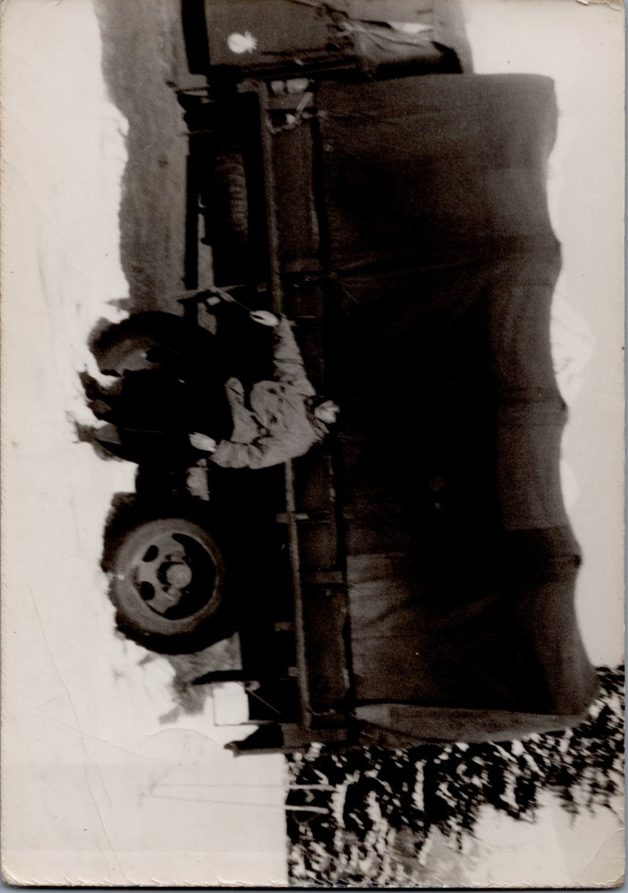
 | Photo d’André MOCCAND devant un camion militaire (6-025) | Photo d’André MOCCAND devant un camion militaire
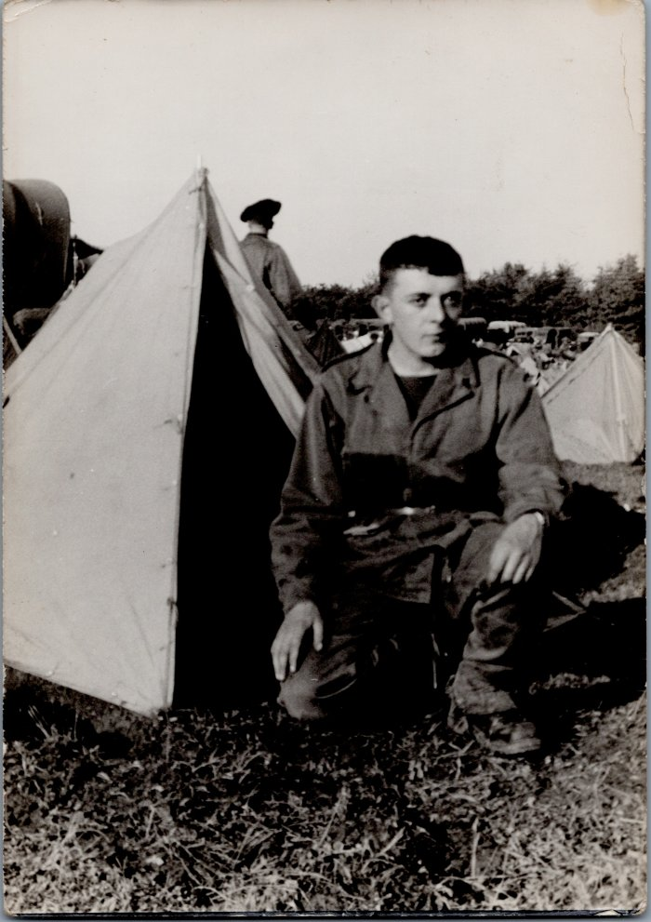
 | Photo d'André MOCCAND dans un camp militaire (6-028) | Photo d'André MOCCAND dans un camp militaire
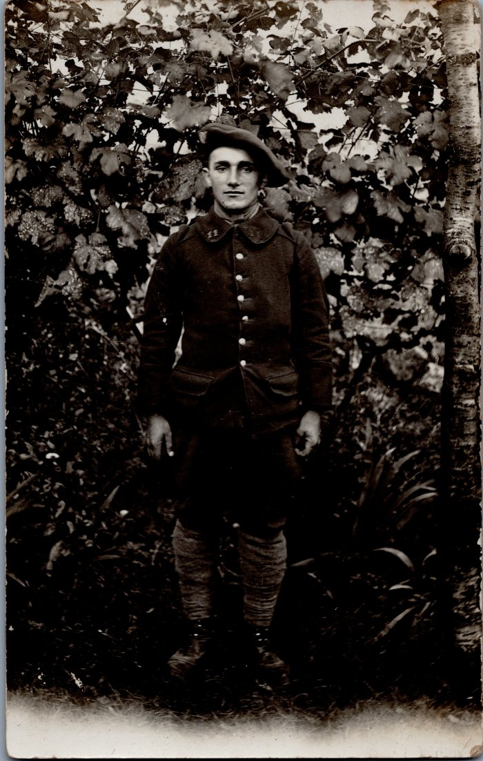
 | Photo du soldat Joseph MILLIET de Gruffy (6-037) | Photo du soldat Joseph MILLIET de Gruffy
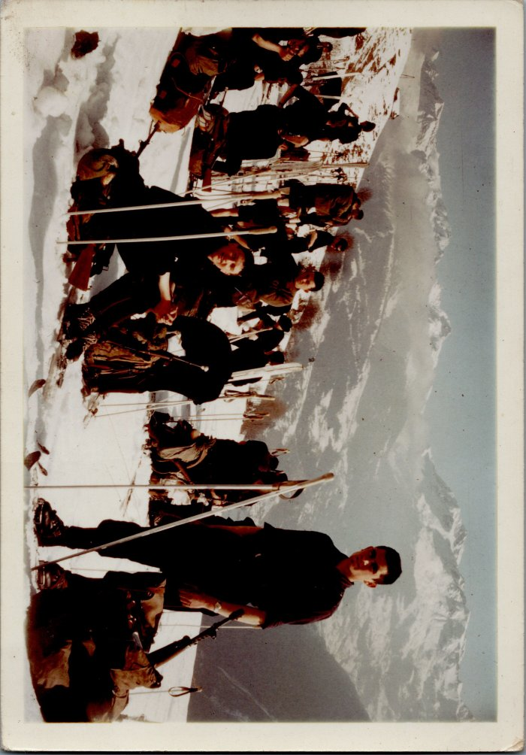
 | Photo d'André MOCCAND au ski avec ses compagnons en service militaire (6-115) | Photo d'André MOCCAND au ski avec ses compagnons en service militaire

